상품제안서
무선충전 마우스패드 HANDS3 split MAX 15W | 상품코드: F23849

 |  |  |  |  |  |  | 02-412-0044 | www.easy1.co.kr
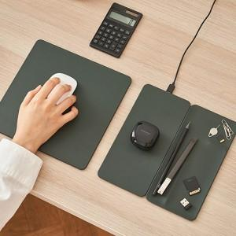

【상세/제작정보】

【인쇄/포장옵션】 | 실크, 풀칼라 / 포장지포장

【공급단가】 | 수량 | 50~ | 100~ | 500~ | 1,000~ | 2,000~
*VAT별도 | 단가 | 37,660원 | 36,270원 | 34,870원 | 33,480원 | 32,640원

【상품 URL】 | http://www.easy1.co.kr/src/goods_detail.php?gdno=23849

